画面遷移図
【画面遷移】

 | AsIs
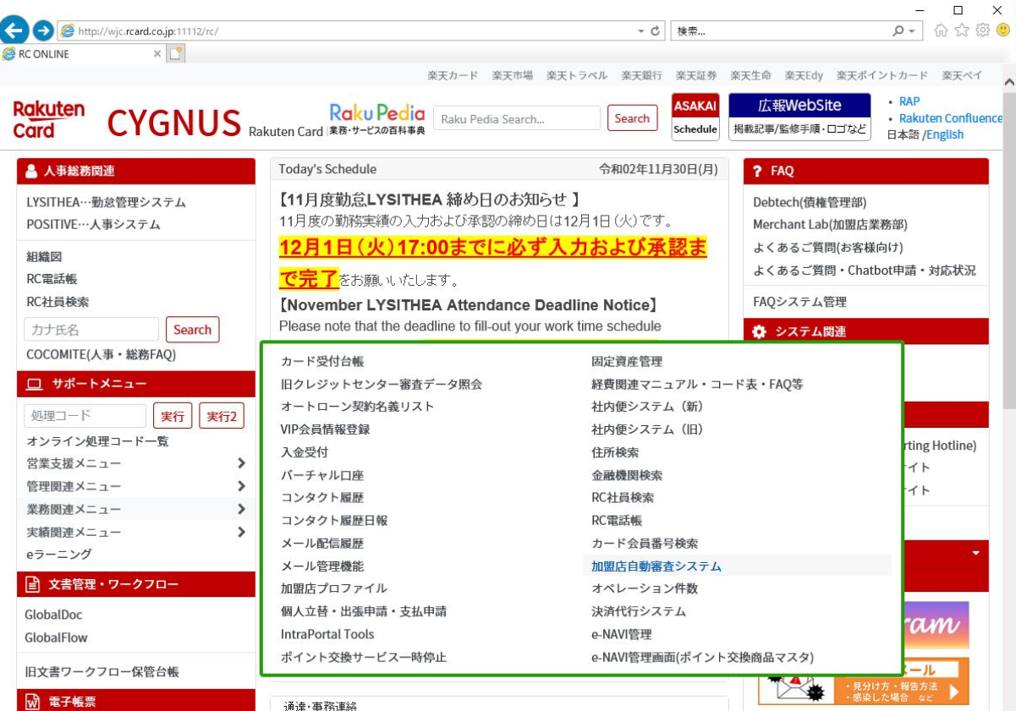

2020/12/02
設計変更
 | ToBe
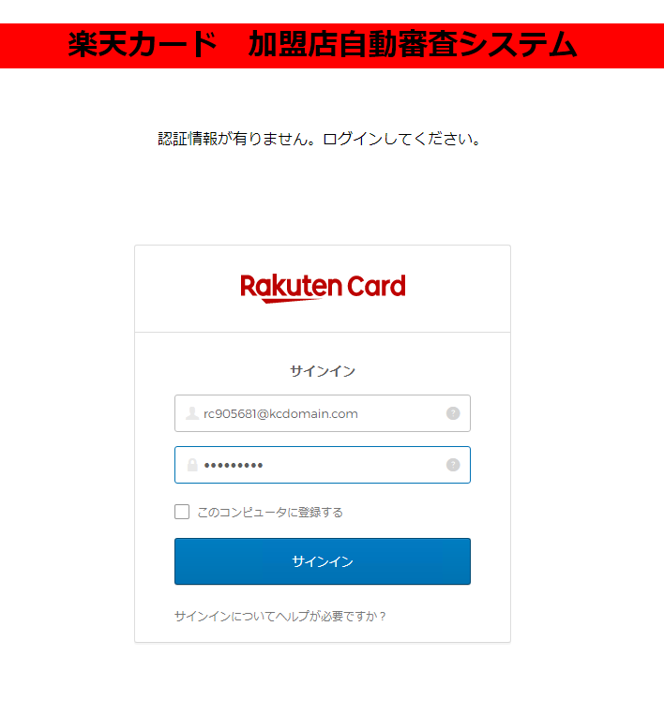

 |  |  |  |  |  |  |  |  |  |  |  | Login Success

 |  |  |  |  | OKTA Token✕

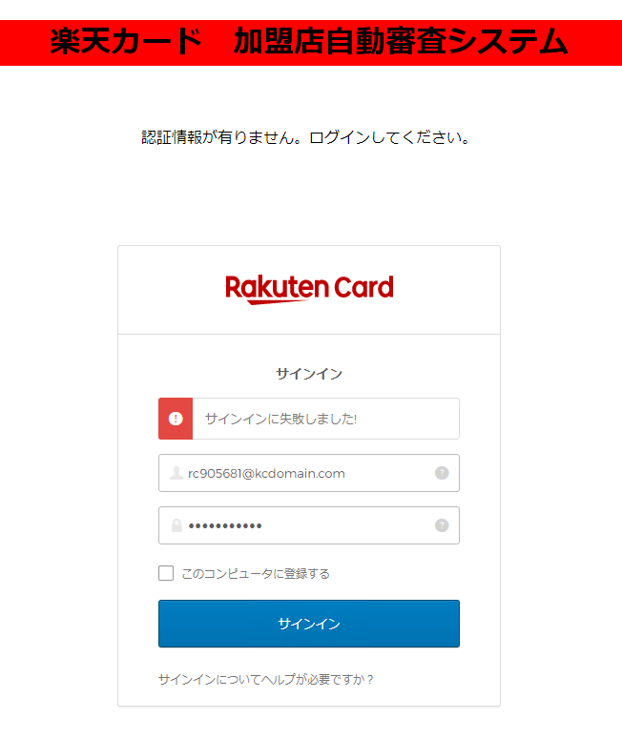

 |  |  |  |  |  |  |  |  |  |  |  | Login Failed |  | Retry
 |  |  |  |  |  |  |  |  |  |  |  |  |  | Success

 |  |  |  |  |  |  |  |  |  |  |  |  |  | Retry
 |  |  |  |  |  |  |  |  |  |  |  |  |  | Failed


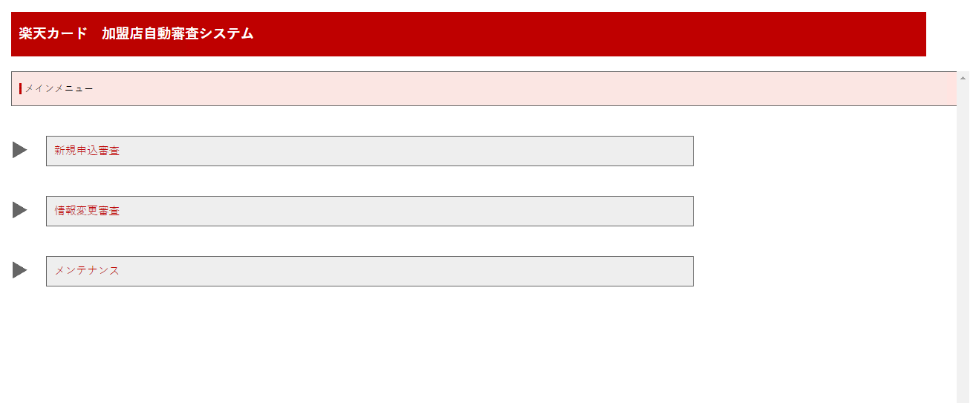

 |  |  |  | OKTA Token〇

 | ToBe |  |  |  |  |  | ■■
 |  |  |  |  |  |  | clientId / baseUrl ご提示お願いします。 |  |  |  |  |  |  |  | ■権限がある場合
 |  |  |  |  |  |  | rc902698(高) / rc901142(本田) / rc213391(川野) 権限付与お願いします。

 |  |  |  |  |  | 同一ページ


 |  |  |  |  |  |  |  |  |  |  |  | OKTA token確認
 |  |  |  |  | ページ遷移 |  |  |  |  |  |  | SSO有

 |  |  |  |  |  |  |  | OKTA token確認
 |  |  |  |  |  |  |  | SSO無
 |  |  |  |  |  |  |  |  |  |  |  |  |  |  | ■権限が無い場合
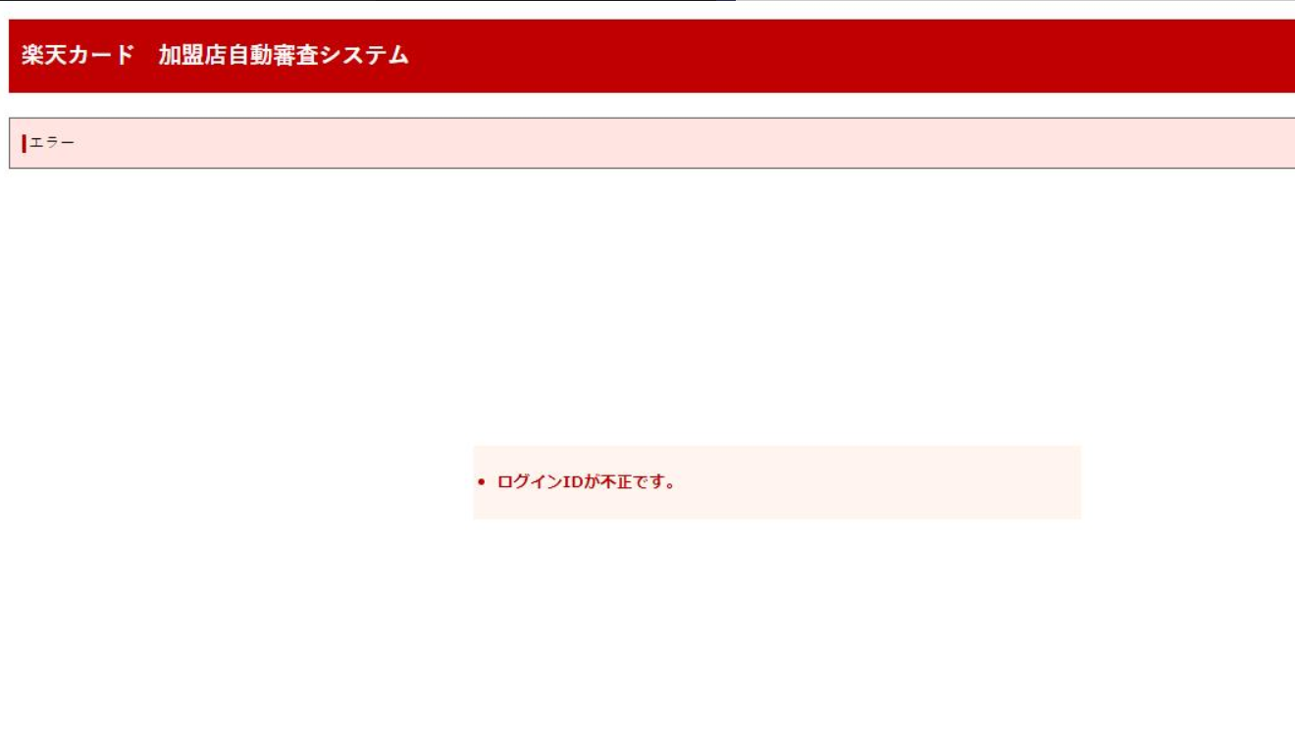
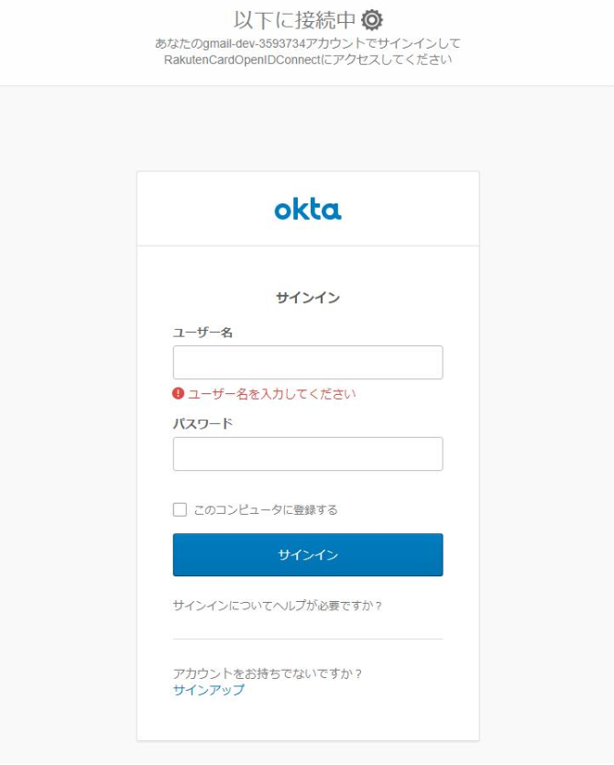
 |  |  | ■■
 |  |  | Cygnusから、http://加盟店審査/index.html を呼び出してください。
 |  |  |  |  |  |  |  |  | ★アプリは加盟店審査用が準備される

 |  |  |  |  |  |  |  |  | ■■
 |  |  |  |  |  |  |  |  | Initial, Redirect, LoginPage設定などに関しては
 |  |  |  |  |  |  |  |  | OKTAインフラ上の設定に依存されるので、
 |  |  |  |  |  |  |  |  | 加盟店自動審査Appに設定お願いします。

 |  |  |  |  |  |  |  |  | redirect は cygnusページに遷移するのか？
 |  |  |  |  |  |  |  |  |  | No：アプリ独自なので、加盟店審査の初期ページ遷移される。
 |  |  |  |  |  |  |  |  | OKTAページ及び加盟店審査ページはIE信頼ページ登録されるのか？
 |  |  |  |  |  |  |  |  |  | 内部調整必要
 |  |  |  |  |  |  |  |  |  |  | IE設定：山本さん（ファシリティー）
 |  |  |  |  |  |  |  |  |  |  |  | 切明さん | ★OKTAページ設定関連は基本依頼

 |  | 2020/12/08 12:00~13:00 メモ
 |  | 2020/12/08 12:00~13:00 メモ

